Sheet1
「近江の地酒おもてなし推進店」一覧 |  |  |  |  |  |  |  |  |  |  | 令和8年８月27日時点
 |  | 住所 | 店舗名 | アクセス | 電話番号 | 業種 | 地酒に関連した独自の取組 | 地酒以外の滋賀県産の 食材の取扱い | お店のPRコメント | お店の写真 | お店のHP
 | 1 | 大津市和邇北浜43 | 酒権商店 | 県道558（旧国道161）沿い ※Pあり | 077-594-0009 | 小売店 | 自店作成の清酒リストやﾁﾗｼ等を活用し、個人のお客様や料飲店様にタイムリーな滋賀の地酒情報を発信（イベント、季節清酒などの予約受付、販売）。他府県から来られる観光・レジャーのお客様にも滋賀の地酒の良さをアピール。 | 滋賀県産ワイン、焼酎 | 滋賀の地酒を多数取り揃えています。お客様には、なるべく商品説明をさせて頂き、お気に入りの清酒をお薦め出来るように心がけております。是非お気軽にお立ち寄りくださいませ。駐車場完備 | 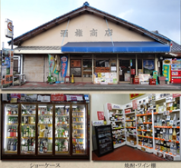
 | 2 | 大津市木戸175-4 | 二ツ屋酒店 |  | 077-592-0019 | 小売店
 | 3 | 大津市浜大津2-1-31 | 小川酒店 | 京阪びわ湖浜大津駅から徒歩30秒 | 077-524-2203 | 小売店 | 毎月第3日曜日に、京阪びわ湖浜大津駅の2階バスターミナルデッキで開催される「浜大津こだわり朝市」に、地酒の試飲販売ができるブースを展開しています。 | チーズ、ワイン、クラフトビール | 滋賀県内の29蔵の日本酒と、２つのワイナリーを扱う、地酒専門店です。 | 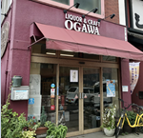 | https://shiga-sake.shopinfo.jp/
 | 4 | 大津市長等1ｰ5ｰ25 | 武田酒店 | JR大津駅から10分 | 077-523-2761 | 小売店
 | 5 | 大津市木下町13-1 | 加藤酒店 | JR膳所駅より徒歩15分 | 077-522-4546 | 小売店 | 当店では多くの方に滋賀の美味しい地酒を知ってもらえるよう、日本酒やワインのイベントなど開いております。 店内はソムリエが厳選した商品と丁寧な商品説明で安心してお買い物していただけます。 | 滋賀のお酒に合うおつまみ、チーズや鮒寿司、佃煮など取り揃えております。 | 地元滋賀の生産者が造る日本酒、ワイン、ミード（蜂蜜のお酒）、ビール、焼酎、ウイスキーなどの酒類から、チーズや鮒寿司などのおつまみまで厳選販売している酒屋です。 滋賀酒を初めて飲まれる方から愛好家まで幅広く楽しんでもらえる充実したラインナップ！ お待ちしております♪ | 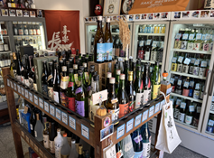 | http://katosaketen.kera.jp/
 | 6 | 大津市松原町18-19 | 株式会社よしの | JR石山駅から徒歩10分 | 077-537-1901 | 小売店 | 蔵元の季節商品・限定品などの販売 |  | 滋賀の個性豊かな地酒の魅力を県内外の方に紹介しております。 | 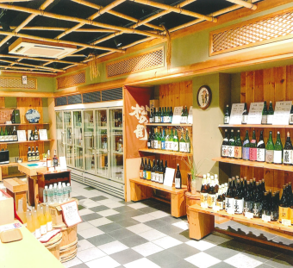
 | 7 | 大津市唐橋町14-17 | 近江牛専門店 れすとらん松喜屋 本店 | JR石山駅より徒歩8分 京阪電車 唐橋前駅すぐ | 077-534-2901 | 飲食店（近江牛レストラン） | 3銘柄きき酒セット、近江牛と滋賀酒のGIペアリングコース を提供 | 近江牛をメインに、ビワマスや鮎やスジエビなど湖魚、日野菜や守山オニオンなど近江野菜など、近江八幡の赤蒟蒻や丁子麩など、滋賀県産食材を使用しています。 | 明治初期、全国に近江牛の名を広めた老舗として、近江牛ガストロノミーツーリズムを発信してまいります。 大津市石山にある松喜屋は、2024年大河ドラマで注目される石山エリアにあり、紫式部ゆかりのあるメニューと滋賀酒や県産ワインをお楽しみ頂きます。 | 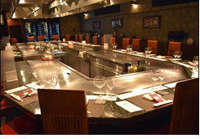 | https://www.matsukiya.net/
 | 8 | 大津市大萱1丁目3-1グレースコーポ1F | 楽旨庵 えん | JR瀬田駅から徒歩6分 | 080-4249-4224 | 飲食店（居酒屋・バル） |  | 近江牛 ビワマス | 料理を食事と言う観点から捉えて、高級志向やブランド名に拘らず、食材そのものの味を引き立てる素朴ながらも「旨い」を楽しめる料理のご提供を心掛けております。 | 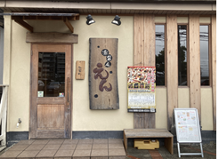 | https://www.en2008.jp/sp/
 | 9 | 大津市粟津町５-８ | とり駒 | ＪＲ石山駅徒歩3分 | 077-572-8579 | 飲食店（居酒屋・バル） | 滋賀の地酒に関する情報を店内に表示している。 | 近隣JAで購入する野菜など | 鳥焼肉と鳥料理の専門店でございます。真心を旨として商いをして参ります。 | 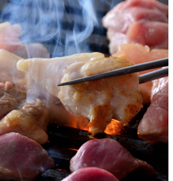 | https://r.gnavi.co.jp/p59z4x8c0000/
 | 10 | 大津市今堅田二丁目２６番地１号ジュネス堅田テナントＨ | 肉処 牛慎 | JR湖西線堅田駅から徒歩8分 | 090-5979-2548 | 飲食店（近江牛レストラン,居酒屋・バル,肉料理） | 常時5品目の滋賀酒を取り扱っており、甘口から辛口まで味わえるようにしております | 近江牛、近江野菜の食材を取り扱っております | 近江牛、近江野菜、近江地酒と滋賀の魅力を詰め込んでおります。他では味わえない雰囲気とお料理をお楽しみください。 | 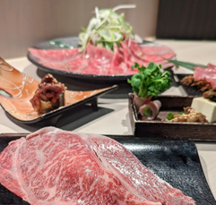 | https://gyushin.foodre.jp/
 | 11 | 大津市梅林1丁目3-13リンカーンビル1階 | 酒場ゑいじん | J R琵琶湖線大津駅より徒歩2分 | 077-536-5323 | 飲食店（居酒屋・バル） | 地酒に合う料理(通年でおでんを提供) | 湖魚を使った佃煮 近江牛 丁字麩 赤こんにゃく | 気軽に立ち寄れる酒場 たかが居酒屋、されど居酒屋 | 
 | 12 | 大津市坂本５－２－６ | 大杉茶屋 | 京阪線坂本比叡山口駅から徒歩７分 | 077-576-7730 | 小売店 | ３２蔵ブレンド酒、３銘柄のセット、酒蔵情報掲示 | 湖魚佃煮、そばぼうろ、赤こんにゃく、無農薬米 | 小さい店であるが、店主のセレクトした地酒を販売
 | 13 | 大津市春日町2-1COCOLAS大津１Ｆ | もてなし家 とっくり | ＪＲ大津駅徒歩２分 | 077-522-1147 | 居酒屋・バル |  | 湖魚の佃煮 本モロコ炭火焼き 近江牛 赤こんにゃく 琵琶ます いさざ柳川鍋 鮒寿司 比叡ゆば 近江黒鳥 | 当店に御来店頂きましたお客様に喜んで頂ける様努めてまいります。 県外からのお客様には特に滋賀の食材ならびに滋賀の地酒の味を楽しんで頂き滋賀県に来て良かったと思って頂ける様に頑張ってまいります。
 | 14 | 大津市浜大津2-5-8 国松第2ビル1F | 四時 | 京阪びわ湖浜大津駅から徒歩3分 | 077-572-5566 | 飲食店(和食) | 利き酒師の資格を持つ店主のセレクト | 琵琶湖に生息する魚類や近江野菜・ジビエなど | お酒はもとより料理とのペアリングなども考えております。 一度食べに来てください。 | 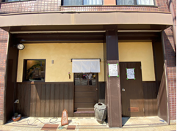
 | 15 | 大津市京町一丁目3-36 | すしとさけ 手水や | JR大津駅から徒歩8分 京阪浜大津駅から徒歩8分 | 077-572-7838 | 飲食店(和食) | スタンプカードを作成 呑んでいただいた蔵にスタンプを押し、コンプリートで当店の2000円の金券で使用化 | 近江牛の寿司、小鮎の天ぷら、しじみ汁、赤こんにゃくなど色々 | 当店は多分滋賀県で唯一滋賀酒造組合加盟蔵、全蔵を揃えています。 それと共に赤酢のシャリのにぎりと一緒に召し上がっていただいております。 まだまだ滋賀のお酒が知られていない現状の中、ちょっとでも滋賀のお酒を知ってもらう店として、頑張っております。 | 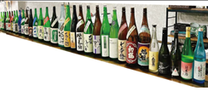
 | 16 | 大津市皇子が丘2丁目8-7 | 串かつハレルヤ | JR湖西線 大津京駅より徒歩1分 | 077-522-1166 | 飲食店(居酒屋・バル) | 日本酒は料理にも合うよう季節に合わせてラインナップをしつつ、地元の人も県外の人も楽しめるお酒をご用意しております。 今後滋賀県の全酒蔵の日本酒を取り扱い、飲み比べやお気に入りの酒蔵さんのお酒を楽しみながら飲んでいただけるよう取り組んでいきます。 | 湖魚、近江牛、寺新地鶏、近江野菜、みずかがみ(米) | 滋賀県の地産地消をコンセプトにした創作居酒屋。湖魚や近江牛、近江野菜やお米など…地元の美味しいものや旬のものを美味しくご提供しております。 | 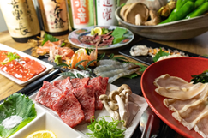 | https://www.hotpepper.jp/strJ001236940/
 | 17 | 大津市粟津町5-11 | 立ち呑み なないちいち | JR石山駅より徒歩３分 | 077-533-1035 | 飲食店（居酒屋・バル） | 滋賀の地酒は生酒にこだわり、週替わりで９種類を安価で召し上がれます。 １階立ち呑みはセルフでお注ぎ頂き、２階座敷では飲み放題でも滋賀の地酒が堪能できます。 | 鮒寿司、滋賀県産鶏料理、できる限りの滋賀県産野菜 | 鮮度抜群のお刺身、おつまみは１００円から１００種類以上のメニューを日替わりで。 １階は小スペースの立ち呑み。 ２階は３名からのお座敷。７名様以上で貸切にでき、宴会や小飲み会に是非ともお使い下さい。 | 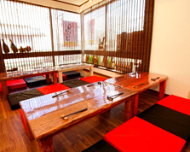 | https://r.gnavi.co.jp/jfh7wd130000/
 | 18 | 大津市南小松1054-3 | ホテル 琵琶レイクオーツカ | JR湖西線 近江舞子駅から徒歩3分 | 077-596-1711 | 宿泊施設 |  |  |  |  | https://www.biwalake-otsuka.com/
 | 19 | 大津市浜町2-40 | 日本料理おおみ | 京阪電車「びわ湖浜大津駅」下車 徒歩約５分 JR「大津駅」下車 無料シャトルバスで約５分 | 077-524-1225 | 飲食店（宿泊施設） | 日本酒の取り扱いは全て滋賀県産。地酒三種の飲み比べや、当ホテルオリジナル地酒「里山 酒のしずく」と三種の「里の音」【湖（うみ）】【野】【森】（それぞれ福井弥平商店様に作成を依頼）の販売。 | 近江牛、滋賀県産野菜、湖魚（琵琶鱒、ホンモロコ、ごりなど）、近江米 | 和の伝統に創意を凝らした新しい日本料理をご提供します。季節ごとに旬の素材を使い、見た目にも鮮やかなお料理をお召し上がりいただけます。また、和食の伝統である出汁にもこだわり、厳選素材を使った出汁をお料理に使用します。 | 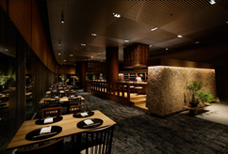 | https://www.keihanhotels-resorts.co.jp/biwakohotel/
 | 20 | 大津市浜町2-40 | 鉄板焼おおみ | 京阪電車「びわ湖浜大津駅」下車 徒歩約５分 JR「大津駅」下車 無料シャトルバスで約５分 | 077-524-1225 | 飲食店（宿泊施設） | 日本酒の取り扱いは全て滋賀県産。地酒三種の飲み比べや、当ホテルオリジナル地酒「里山 酒のしずく」と三種の「里の音」【湖（うみ）】【野】【森】（それぞれ福井弥平商店様に作成を依頼）の販売。 | 近江牛、近江米、滋賀県産野菜 | まろやかな風味が口いっぱいに広がる上質なお肉を会席仕立てでお召し上がりいただけます。 中でも日本三大和牛の1つである近江牛は、 特有の香りと肉の柔らかさが特徴です。 新鮮な魚介や滋賀県産の旬な食材も取り揃え、地産地消にこだわった鉄板会席をご堪能ください。 | 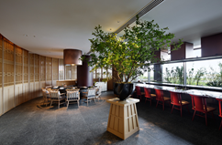 | https://www.keihanhotels-resorts.co.jp/biwakohotel/
 | 21 | 大津市浜町2-40 | 天麩羅おおみ | 京阪電車「びわ湖浜大津駅」下車 徒歩約５分 JR「大津駅」下車 無料シャトルバスで約５分 | 077-524-1225 | 飲食店（宿泊施設） | 日本酒の取り扱いは全て滋賀県産。地酒三種の飲み比べや、当ホテルオリジナル地酒「里山 酒のしずく」と三種の「里の音」【湖（うみ）】【野】【森】（それぞれ福井弥平商店様に作成を依頼）の販売。 | 近江牛、滋賀県産野菜、湖魚（琵琶鱒、ホンモロコ、ごりなど）、近江米 | 揚げたての天麩羅を割烹カウンターでお召し上がりいただけます。 旬の魚介や滋賀県産の野菜など、料理長が厳選した旬の素材でご提供。 目の前で職人が揚げるので、料理人との会話もお楽しみください。 | 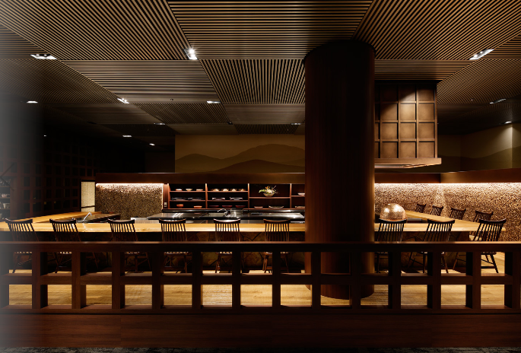 | https://www.keihanhotels-resorts.co.jp/biwakohotel/
 | 22 | 大津市木下町17-19 | 苔生宿/Koke-Musu:inn | 京阪石山坂本線錦駅から徒歩１０分 | 077-576-7736 | 宿泊施設 | 北島酒造：清酒・濁酒＿提供 北島酒造：濁酒＿鍋料理 北島酒造：酒粕＿加工品 | 琵琶湖産湖魚：湖魚・加工品 滋賀県産近江野菜 滋賀県産ジビエ | 地物を喰らう！ | 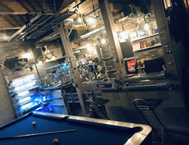 | https://www.teten-designproduce.com/
 | 23 | 大津市和邇中528 | 道の駅妹子の郷 |  | 077-594-8131 | 小売店 |  |  | 湖西道路の和邇インターに隣接する道の駅妹子の郷 物産販売所では滋賀県の地酒・滋賀県産・大津市産を中心に地元生産者が作る農産物・加工品・お土産物を販売しております。 物産販売所の他にはレストラン、観光案内所、コンビニ（ローソン）があります。人と人とのご縁を結び、ありがとういっぱいの道の駅妹子の郷にぜひお立ち寄りくださいませ。 |  | https://imokonosato.com/
 | 24 | 大津市萱野浦24-50 ティアラ大津1F | 鳥のとりまき | JR瀬田駅から徒歩25分 | 077-545-2112 | 飲食店（焼鳥） |  | ・地鶏・野菜・米・ウィスキー・信楽焼 |  |  | http://www.torimaki.jp/
 | 25 | 大津市馬場1-4-20 | しちふく | JR膳所駅から徒歩5分 | 077-521-8868 | 飲食店 |  | 近江米 近江牛 | 膳所駅徒歩五分の場所ときめき坂にて しちふく という近江牛と地酒の居酒屋始めました。近江牛以外にも豊富な居酒屋メニューがございます。 定休日は日曜日となります。是非お近くお越しの際にはお立ち寄りください。よろしくお願いします。常連さんと旅行者様が多いお店です。 インボイス登録店 | 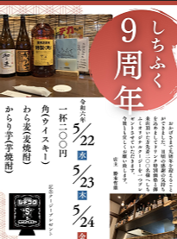 | https://sitihuku.gorp.jp/
 | 26 | 大津市松本1-3-5 | 松本食堂 | JR大津駅から徒歩9分 | 077-572-7359 | 飲食店 |  | 湖魚の佃煮
 | 27 | 大津市梅林1丁目2-24 | 居酒屋 喜烙亭 |  | 077-521-6424 | 飲食店 |  | びわ鱒等湖魚全般近江牛
 | 28 | 大津市浜大津二丁目１－２６ | 駅前酒場 御蔵 | 京阪電鉄 びわ湖浜大津駅 徒歩１分 | 077-522-0022 | 飲食店 | 常時２０種類以上の地酒から、３種類の飲み比べもできます。 | 近江牛や湖魚を使った料理や郷土料理 | お酒好きな店主が営む居酒屋です。滋賀の地酒の他にも、県外の地酒や焼酎、ウイスキーも豊富に揃えております。そして酒がすすむ旬の魚やお料理もいろいろご用意しております。 | 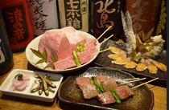 | https://ekimaesakaba-okura.gorp.jp
 | 29 | 大津市におの浜２-２-５ 大津スカイハイツ１０７ | PIZZA Parlor Taupo | JR琵琶湖線膳所駅から徒歩8分・京阪石坂線京阪膳所駅、石場駅から徒歩8分 | 077-527-8625 | 飲食店 | ・基本的には当店の商品と相性の良い地酒を中心におすすめしている。それに加えて、季節や料理によっておすすめする地酒を数種類用意し、そこにお客様の好みを考慮しご提案する個人店ならではのコミュニケーションを大切にした商品提供を実施している。 ・また、食材として酒粕を使用するため、酒蔵を訪れ杜氏の方からお話を聞くなどただ商品を提供するのではなく、生産者の”想い”が伝わるような提供方法を試行錯誤しながら実施している。 | ・滋賀県産の小麦を使用した自家製石窯焼きピッツァ ・滋賀県産クラフトビール ・近江牛 ・寺新地鶏 ・地酒の酒粕 | 日本酒にゆかりのある製造方法を使用した自家製の石窯焼きピッツァが看板商品です。 原材料や製法から機材までただ良いものを取り入れるのではなく、日本の素材や技術を用い”相性”を大切にして適材適所に用いることで”日本ならではの美味しさ”を実現しています。 地域の恵みを生かし、人の手で手間ひまかけて作られる物には物語がございます。 LOCALにゆかりのある商品を独自の視点で厳選・製造しご提供しております。 | 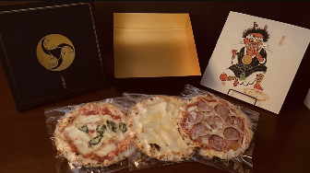 | https://www.pizza-taupo.jp
 | 30 | 大津市中央１丁目２番３３号 | 有限会社 平井商店 | JR琵琶湖線大津駅から徒歩10分 | 077-522-1277 | 小売店,その他 |  |  | 平井商店は、「大津酒」という呼称もあったほど酒造りが盛んだった滋賀、大津の地で360余年続く酒蔵です。 ひと冬、ひと冬を大切に、昔ながらの手造りにこだわりながら「当蔵ならでは」と言われる酒を造るよう努力いたしております。又、「酒を造る」ということがデジタルに過ぎていく今の時をアナログに変え、酒を口にする人々へ手のぬくもりが伝えられたらと強く望んでいます。
 | 31 | 大津市坂本3丁目10-36 | マルタメ岸本酒店 | 京阪線坂本比叡山口駅から徒歩１分 | 077-579-3967 | 小売店
 | 32 | 大津市春日町1番5号 | 株式会社 平和堂 フレンドマート大津駅前店 |  | 077-510-0371 | 小売店 |  |  |  |  | https://www.heiwado.jp/
 | 33 | 大津市打出浜14-30 | 株式会社 平和堂 フレンドマート大津テラス店 |  | 077-526-8790 | 小売店 |  |  |  |  | https://www.heiwado.jp/
 | 34 | 大津市長等二丁目2番17号 | 株式会社 平和堂 フレンドマート大津なかまち店 |  | 077-510-1120 | 小売店 |  |  |  |  | https://www.heiwado.jp/
 | 35 | 大津市瀬田一丁目３１番１号 | 株式会社 平和堂 フレンドマート瀬田川店 |  | 077-548-3070 | 小売店 |  |  |  |  | https://www.heiwado.jp/
 | 36 | 大津市柳川二丁目6番2号 | 株式会社 平和堂 フレンドマート大津京店 |  | 077-510-7270 | 小売店 |  |  |  |  | https://www.heiwado.jp/
 | 37 | 大津市青山5丁目13番35号 | 株式会社 平和堂 フレンドマートグリーンヒル青山店 |  | 077-549-8280 | 小売店 |  |  |  |  | https://www.heiwado.jp/
 | 38 | 大津市松原町13番15号 | 株式会社 平和堂 平和堂石山 |  | 077-531-2820 | 小売店 |  |  |  |  | https://www.heiwado.jp/
 | 39 | 大津市本堅田5丁目20番10号 | 株式会社 平和堂 アル・プラザ堅田 |  | 077-573-3111 | 小売店 |  |  |  |  | https://www.heiwado.jp/
 | 40 | 大津市月輪1丁目3番8号 | 株式会社 平和堂 アル・プラザ瀬田 |  | 077-543-3111 | 小売店 |  |  |  |  | https://www.heiwado.jp/
 | 41 | 大津市見世2丁目11番35号 | 株式会社 平和堂 フレンドマート唐崎店 |  | 077-526-2811 | 小売店 |  |  |  |  | https://www.heiwado.jp/
 | 42 | 大津市坂本7丁目24番1号 | 株式会社 平和堂 坂本店 |  | 077-578-3111 | 小売店 |  |  |  |  | https://www.heiwado.jp/
 | 43 | 大津市石山寺4丁目14番1号 | 株式会社 平和堂 フレンドマート石山寺辺店 |  | 077-533-6900 | 小売店 |  |  |  |  | https://www.heiwado.jp/
 | 44 | 大津市大石東4丁目4番12号 | 株式会社 平和堂 スーパーフレンド大石店 |  | 077-546-3611 | 小売店 |  |  |  |  | https://www.heiwado.jp/
 | 45 | 大津市中庄2丁目1番85号 | 株式会社 平和堂 フレンドマート膳所店 |  | 077-523-4141 | 小売店 |  |  |  |  | https://www.heiwado.jp/
 | 46 | 大津市雄琴北2丁目2の10 | 株式会社 平和堂 フレンドマート雄琴駅前店 |  | 077-571-3050 | 小売店 |  |  |  |  | https://www.heiwado.jp/
 | 47 | 大津市和迩中浜432番地 | 株式会社 平和堂 和邇店 |  | 077-594-3111 | 小売店 |  |  |  |  | https://www.heiwado.jp/
 | 48 | 大津市西の庄20番1号 | 株式会社 平和堂 フレンドマート大津西の庄店 |  | 077-501-2761 | 小売店 |  |  |  |  | https://www.heiwado.jp/
 | 49 | 大津市今堅田三丁目11番3号 | 株式会社 平和堂 フレンドマート今堅田店 |  | 077-572-3211 | 小売店 |  |  |  |  | https://www.heiwado.jp/
 | 50 | 大津市南郷一丁目9番12号 | 株式会社 平和堂 フレンドマート南郷店 |  | 077-533-1051 | 小売店 |  |  |  |  | https://www.heiwado.jp/
 | 51 | 大津市中央4丁目10ー21 | 湖風庵 | JR大津駅から徒歩10分 | 070-4129-5078 | 飲食店 | 滋賀県酒造組合加盟30蔵の全ての酒蔵のお酒を扱っています。 | 湖魚 | 滋賀県産の食材を中心に肴を組立、地酒のフリードリンクを低価格で提供しております。予約優先のカウンター5席の１日一組の貸切店です。
 | 52 | 大津市中央1-9-29 | HANABI |  | 077-535-8042 | 飲食店 |  |  |  |  | https://www.instagram.com/misa_takai?igsh=MTFxbDB4cmlmb3p4Nw%3D%3D&utm_source=qr
 | 53 | 彦根市柳川町49 | 料亭丸駒 | JR稲枝駅よりバスで１０分 駅まで無料送迎有 | 0749-43-2309 | 飲食店(和食) | 日本料理に合う地酒の提供 | 鮎、わかさぎ、の甘露煮 鯉の筒切り煮付、ビワマス料理 (完全要予約) | 琵琶湖畔、お部屋からの琵琶湖、比良山系の景色を一望 |  | http://www.marukoma.jp/
 | 54 | 彦根市佐和町11-9 | さざなみ酒店 | JR彦根駅西口から徒歩5分 | 0749-22-1201 | 小売店 | 角打ち（立ち飲み）で地酒の試飲(飲み比べ)ができます。 | 小鮎やゴリの佃煮 赤こんにゃくの煮付け 鮒寿司 | 「美味しいお酒を『もっと美味しく、もっと楽しく』。」 JR彦根駅 西口から徒歩5分 角打ちのできる酒屋 駐車場 4台 【営業時間 】 9:00 - 20:00（日曜 10:00 - 19:00 ）定休日 水曜 【支払方法】 現金/QR決済/電子決済 クレジットカード各種 ※地方発送承ります | 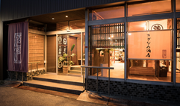 | https://www.e-sazanami.com/
 | 55 | 彦根市佐和町1-8 | 彦根みやげ本陣 | JR彦根駅から徒歩で約10分 | 0749-21-3071 | 小売店,宿泊施設 | 旅酒を販売中 | たまご・牛乳を使ったプリン。アドベリーやあさみや抹茶なども使用したプリンもあります。近江米煎餅・近江茶・近江牛・漬物などあります。 | 彦根城に一番近く滋賀のお土産をバラエティー豊かに取り揃えた観光売店です。 | 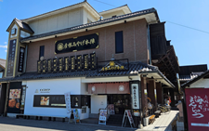
 | 56 | 彦根市佐和町1-8 | 彦根キャッスル リゾート＆スパ | JR彦根駅から徒歩8分 | 0749-21-2001 | 宿泊施設 | ６銘柄きき酒セット | もろこ、鮒寿司、虹鱒、琵琶鱒、小鮎、近江牛など | 当ホテルのレストランでは、お料理と近江の地酒を合わせてお楽しみ頂ける商品を販売しており、売店では近江の地酒コーナーにて50種を取り揃えております。 | 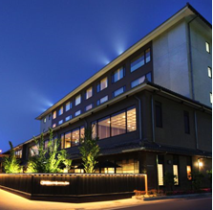 | https://www.hch.jp/
 | 57 | 彦根市銀座町6-7 | ワインセラー銀座ヤマガタヤ | JR彦根駅から徒歩１０分 | 0749-22-1308 | 小売店 | 取り扱いの日本酒のうち、９割が近江産 | 滋賀県産ワイン、ウイスキー | 滋賀県内初のワインセラー設置。800種類のワイン品揃え！日本酒はほぼ県内産！
 | 58 | 彦根市清崎町241-15 | 酒蔵ひのや | JR河瀬駅から徒歩10分 | 0749-25-3363 | 小売店 | 今津の田んぼで栽培した山田錦で醸した当店オリジナル地酒「人々の絆」を販売！ | 湖魚を使った佃煮、鮒すしを販売 | 近江の日本酒、本格焼酎、ウィスキー、地ビール、ワインの販売！ | 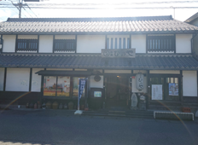 | https://www.sake-hinoya.com
 | 59 | 彦根市松原町1377 | びわ湖畔味覚の宿双葉荘 |  | 0749-22-2667 | 宿泊施設 | 季節限定のお酒メニューなど。 | 湖魚のお造り(びわますや鮒子つけ) 近江牛、近江米、滋賀県産野菜の利用 | 地元食材と合うのは地元のお酒です。 双葉荘で双方お楽しみくださいませ。 |  | https://www.futabasoh.com/
 | 60 | 彦根市竹ヶ鼻町43-2 ビバシティ彦根 1階 | FANG |  | 0749-27-6137 | 小売店 | ほんとうにおいしいお酒だけ。 |  | 非日常にいざなうこだわりのお酒。
 | 61 | 彦根市本町一丁目7番37号 | 酒売処 林屋 | JR彦根駅から徒歩20分 | 0749-22-2737 | 小売店 | 飲み比べセット〔300mｌ×3本）ございます。（同一銘柄） 地酒の量り売り（オリジナルラベルも作れます）しております。 お好きな言葉を入れられる地酒入りのオリジナル徳利も作っていただけます。 | 酒粕（冬期のみ）酒粕飴 甘酒 | 彦根城から続く夢京橋キャッスルロードの中程の赤門で有名な「宗安寺」の前で近江の地酒、地ビール、地焼酎など地元にこだわったお酒や食品を取り扱っております。 近江の武将にちなんだオリジナル清酒も販売しております。試飲もして頂けます。戦国時代や戦国武将の大好きなお客様どうぞお越しください。 | 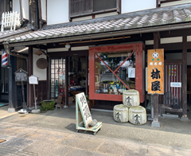
 | 62 | 彦根市本町1-6-26 | 十割蕎麦 もんぜんや | JR彦根駅 徒歩20分 (夢京橋キャッスルロード) | 0749-24-2297 | 飲食店（和食） |  | 近江鴨そば 近江牛そば 小あゆ天ぷら／小あゆ煮 近江のつけもの | 自家製麺の十割蕎麦。 近江鴨、近江牛、小あゆ、湖国の幸を滋賀の美酒とお召し上がりいただけます。 | 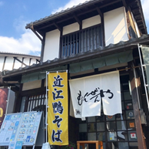 | https://www.instagram.com/soba_monzenya/?hl=en
 | 63 | 彦根市本町1-6-25 | 近江や蔵 | JR彦根駅から徒歩15分 | 0749-27-4484 | 飲食店（居酒屋・バル,肉料理） | ・滋賀県の酒屋直営の居酒屋のため、地酒の取り扱いが豊富 ・利き酒セット ・販売もあり | 近江牛、近江鶏、近江米 | 近江牛、近江鶏、近江米、近江の地酒… "近江づくし"は近江やへ… | 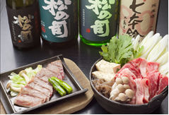 | https://oumiya.crayonsite.com/
 | 64 | 彦根市河原2ー2ー34 | 沙斗羅 | JR彦根駅より徒歩15分 | 0749-24-5315 | 飲食店（西洋料理,近江牛レストラン,肉料理,その他） |  | 近江牛 | 滋賀県下では他に類を見ない本格的 炭火焼きレストラン。 オーナーシェフ自ら焼き上げるシャトーブリアン(ヘレ肉)を始め、創作料理の数々をお楽しみ戴けます。 | 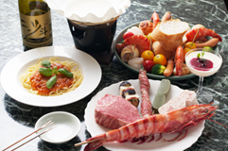
 | 65 | 彦根市河原一丁目3-1 | 武相草 | JR彦根駅より徒歩15分、近江鉄道ひこね芹川駅より徒歩8分 | 0749-27-5666 | 飲食店（和食） | 3種の飲み比べセットをご用意しております。お客様に一種類選んでいただき、2種はお店のおすすめの日本酒を提供させて頂きます。 | 季節に合わせた湖魚を取り扱っています | 築100年の蔵を改装した寿司屋です。木目の美しい杉の木のカウンターは板長のこだわり。目の前で料理人が握るお寿司を是非ともご賞味くださいませ。武相草では自慢の握り寿司はもちろん、季節のお料理を堪能して頂ける懐石コースや、お鍋のコースなどコース料理も充実しています。ディナータイムでは一品料理もご用意しておりますので、様々なお酒と合わせて頂けます。季節の花々とともにお楽しみくださいませ。 | 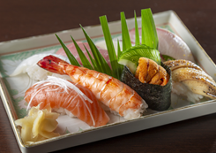 | https://www.buaiso.jp/
 | 66 | 彦根市本町2-1-7 | 近江肉せんなり亭 伽羅 |  | 0749-21-2789 | 飲食店（肉料理） |  | 近江牛 近江米 びわマス 赤こんにゃく |  | 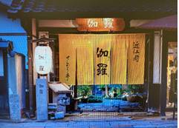 | https://kyara.sennaritei.jp/
 | 67 | 彦根市旭町9-5 | 銀水 | JR彦根駅徒歩1分 | 0749-22-0919 | 飲食店 |  | 湖魚、近江野菜、近江牛等使った一品料理 | プライベートからお仕事、法要など様々な場面でお使いいただけます。四季折々の旬の食材をいかした料理と近江お酒で素敵な時間をお過ごしください。 | 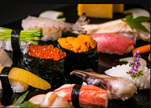 | http://www.gin-sui.com/
 | 68 | 彦根市船町5-10 | 前谷酒店 酒舗まえたに | JR彦根駅より徒歩 約3分 | 0749-22-0575 | 小売店 | ・イベント「神社酒場」（滋賀の地酒と飲食店のあて）の開催 ・季節限定、数量限定商品の積極的な取り扱い ・インターネットでの紹介、販売（Amazon、楽天市場、Yahooショッピング、自社サイト） | 滋賀県産酒（甘酒、酒粕、ミード、どぶろく、焼酎、ワイン、梅酒、リキュール、ウイスキー） | 滋賀のこだわり地酒専門、県内14蔵の正規特約店です。 旧街道沿いに位置し、蔵を改装した店舗で創業百余年。志を持った蔵元から、技術と愛情の詰まった手造りの本当に美味しい高品質な地酒を、しっかりと管理し熟成させ販売しております。 地方発送、ギフト対応承ります。駐車場あり。 浪乃音、七本槍、薄桜、近江藤兵衛、喜楽長、湖風、萩乃露、美富久、三連星、笑四季、神開、初桜、北島、浅茅生。 | 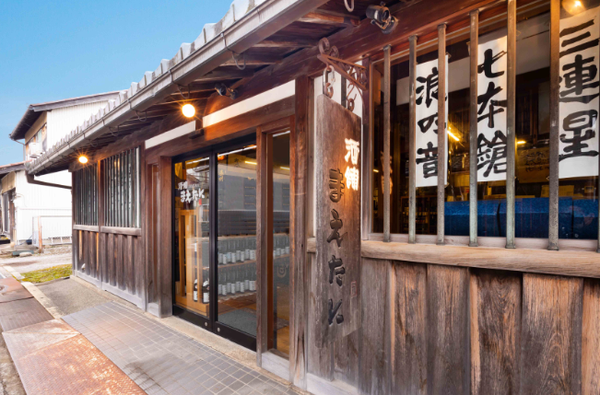 | https://www.maetani.biz/
 | 69 | 彦根市長曽根町4-8 | 創作料理 甚八 |  | 0749-24-0312 | 飲食店 | お客様のお好みとお料理との相性を店主の感性で柔らかくおすすめ致しております。 | 天然ニゴロブナの自家製鮒寿司 自家農園の有機野菜など 滋賀県産シカ、イノシシ、カモ | 完全予約制でコース料理がメインとなっております。 狩猟者でもある店主自ら獲った狩猟鳥獣で ジビエ料理もございます。 | 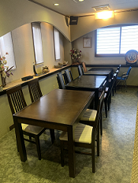
 | 70 | 彦根市旭町９−１４ | ホテルサンルート彦根 | JR彦根駅から徒歩1分 | 0749-26-0123 | 宿泊施設 |  |  |  |  | https://sunroute.net/
 | 71 | 彦根市長曽根南町428番地 | 株式会社 平和堂 フレンドマート大藪店 |  | 0749-24-2221 | 小売店 |  |  |  |  | https://www.heiwado.jp/
 | 72 | 彦根市銀座町6番10号 | 株式会社 平和堂 彦根銀座店 |  | 0749-22-2828 | 小売店 |  |  |  |  | https://www.heiwado.jp/
 | 73 | 彦根市大東町2番28号 | 株式会社 平和堂 アル・プラザ彦根 |  | 0749-24-4111 | 小売店 |  |  |  |  | https://www.heiwado.jp/
 | 74 | 彦根市野良田町300番地の1 | 株式会社 平和堂 フレンドマート稲枝店 |  | 0749-43-6000 | 小売店 |  |  |  |  | https://www.heiwado.jp/
 | 75 | 彦根市日夏町字堀溝3703番地の1 | 株式会社 平和堂 日夏店 |  | 0749-25-3111 | 小売店 |  |  |  |  | https://www.heiwado.jp/
 | 76 | 彦根市竹ヶ鼻町43番地の1 | 株式会社 平和堂 ビバシティ平和堂 |  | 0749-27-5555 | 小売店 |  |  |  |  | https://www.vivacity.co.jp/
 | 77 | 彦根市地蔵町180番地 | 株式会社 平和堂 フレンドマート彦根地蔵店 |  | 0749-30-3633 | 小売店 |  |  |  |  | https://www.heiwado.jp/
 | 78 | 彦根市小泉町701 | 株式会社 平和堂 フレンドマート彦根小泉店 |  | 0749-23-6520 | 小売店 |  |  |  |  | https://www.heiwado.jp/
 | 79 | 長浜市元浜町7-35長浜タワービル1F | ゑびすや | JR長浜駅から徒歩5分 | 080-4648-0098 | 飲食店(居酒屋・バル) | 地酒に関する情報掲示 イベント等の掲示 | 湖魚のお刺身、佃煮等 地元湖北の野菜、加工品 | おでんメインの小さな居酒屋です。おでんに合う地酒も色々置いてます。お一人様でも気軽に来れる気楽なお店です。 まったりゆったり過ごしてくださいね。 | 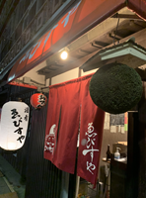
 | 80 | 長浜市元浜町12-27 | 地酒のさざなみ酒店 | JR長浜駅より徒歩8分 | 0749-62-3373 | 小売店 | 長浜の蔵元と協働開発した純米吟醸酒黒壁の発売と販売。 | 長浜の蔵元の美味しい酒粕。地サイダー、地コーラ | 店主が厳選した滋賀県の清酒を始めとして、地ビール、地ワイン 地ウイスキー、地焼酎を豊富に品揃えしています。お気に入りのお酒にきっと出逢える地酒の専門店です。 | 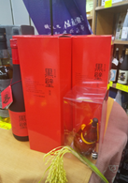
 | 81 | 長浜市公園町4-25 | 株式会社 浜湖月 | JR長浜駅から徒歩10分 | 0749-62-1111 | 宿泊施設 | 宿泊者専用メニューに3種の地酒飲み比べ提供 | 地元食材を使用した料理各種 | 四季折々の素晴らしい表情を見せてくれるびわ湖 壮大なびわ湖を一望出来る大浴場 全館畳敷きのおいしい湯の宿 浜湖月 地元食材や地酒をご堪能下さい | 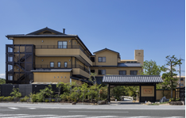 | http://www.hamakogetsu.co.jp
 | 82 | 長浜市元浜町11-25 | 地酒の橋川酒店 | JR長浜駅から徒歩5分 | 0749-62-1876 | 小売店 |  |  | 滋賀の地酒、地ワイン、長浜の地ビール多数取り揃えております。 信楽焼の酒器もございます。 お気に入りの酒器で滋賀の地酒いかがでしょうか。 | 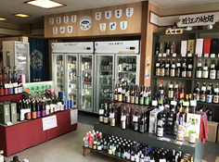
 | 83 | 長浜市高田町5-40 | 創作日本料理 塩梅 | JR長浜駅から徒歩10分 | 0749-63-8577 | 飲食店(和食) | 佐藤酒造さんとコラボした新酒や新作酒の品評会の開催や、滋賀県内各酒造会社のひやおろしを一斉に取り扱った「ひやおろしフェス」の期間開催など | ビワマス 鮒寿司 地場野菜など | 県内外の美味しい食材と、琵琶湖の幸、そして地元長浜のローカルな話題を美味しい滋賀地酒と共にお召し上がりください。 店内は、個室とカウンターの落ち着いた雰囲気です。 大将とのお話もきっと旅の思い出になるのでは無いでしょうか。 | 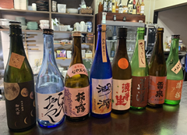
 | 84 | 長浜市加田町2445 | 辻川酒店 | JR米原駅から車で10分 | 0749-62-4611 | 小売店
 | 85 | 長浜市元浜町33-5 | かねなか酒店 | JR長浜駅から徒歩10分 | 0749-62-0471 | 小売店 | 滋賀の取り扱い地酒を幅広くラインナップ。１つ１つの地酒に特徴を記載。 |  | 滋賀の琵琶湖のほとりで、土地や風土や恵みを生かした銘酒があります。滋賀の誇る地酒を中心に貴重なおすすめ商品を販売しています。
 | 86 | 長浜市高月町渡岸寺108番地の7 | 有限会社わきざか酒店 | JR北陸線高月駅から徒歩10分 | 0749-85-3028 | 小売店 | 地元高月町の蔵元、山岡酒造の銘柄、湖の誉（月の観音）の 販売促進を行っています。 |  | 近江の地酒を幅広く取り扱っております。 | 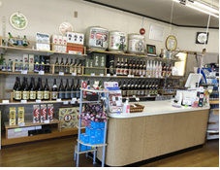
 | 87 | 長浜市木之本町大音1529－1 | しずがたけ光明石之湯 想古亭げんない |  | 0749-82-4127 | 飲食店（宿泊施設） | 滋賀の地酒利き酒セット | 琵琶湖産魚介、近江牛、県産野菜 | 琵琶湖の魚介や地場野菜を使った会席コースやイタリアンのコースでご夕食をご提供しております。 ゆっくり流れる湖北の時間と、地酒、お料理のマリアージュをお楽しみください。 |  | http://www.gennai.jp/
 | 88 | 長浜市木之本町杉野2702番地 | 長治庵 | JR木ノ本駅から湖国バス25分。北陸道木之本インターから車で15分。 | 0749-84-0015 | 宿泊施設 | 長浜のお酒を飲み比べでお出ししています。 湖濱、七本槍、北國街道 | 地元で取れた川魚や山菜、ジビエなどでのお食事の提供 | 滋賀の山里で、江戸末期から続く宿。築150年の茅葺き屋根の古民家でのお食事は、タイムスリップしたかのようなゆっくりした時間が流れます。主人が作る無肥料無農薬の自然栽培米と、地元の食材にこだわった料理には日本酒が良く合います。 | 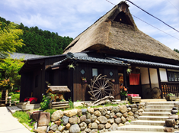 | chojian.com
 | 89 | 長浜市元浜町19-19 | 三谷旅館 | JR長浜駅から徒歩10分 | 0749-62-0323 | 小売店 | 七本槍の名前の由来の説明 | 地場野菜、湖魚の佃煮、湖魚の刺身 | 古い小さな町家の宿です。 曳山祭りのお話しします。 |  | http://www.mitani-ryokan.com/info.html
 | 90 | 長浜市湖北町尾上312 | 旅館紅鮎 | JR北陸本線高月駅から送迎あり（要予約） | 0749-79-0315 | 宿泊施設 | 3名柄の飲み比べセットやひやおろし、搾りたてなど季節ごとのお酒の案内 | びわ鱒や近江牛、湖魚などを使ったコース料理 | 奥びわ湖畔に佇み、日本百選にも選ばれた夕景を見ながら湯浴み、食事のできる一軒宿。全室温泉露天風呂完備で、のんびりと何もしない贅沢を味わうことができる。 |  | www.beniayu.com
 | 91 | 長浜市木ノ本町木ノ本988 | すし慶げんさん | JR北陸本線「木ノ本駅」より徒歩5分 | 0749-82-2115 | 飲食店（近江牛レストラン） | お店の近くに山路酒造と冨田酒造があるので、その２つの飲み比べができる | 滋賀県の近江牛を使ったすき焼と鯖寿司 |  | 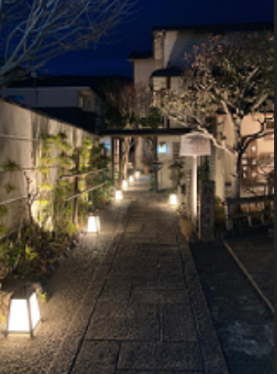 | https://sushikei.com/
 | 92 | 長浜市木之本町古橋1094 | 三献の宿～木之本～ | JR木ノ本駅より車15分、北陸自動車道木之本ICより車15分 | 0749-53-0100 | 宿泊施設 | 北国街道木之本宿にある「山路酒造 桑酒、北国街道」「冨田酒造 七本鎗」をメインに「佐藤酒造 湖濱 特別純米酒」「北島酒造 御代栄 しぼったそのまま一番酒」「多賀 秋の詩 純米酒」「岡村本家 黒松金亀 上撰 本醸造」「笑四季酒造 笑四季 純米酒」「吉田酒造 天祐一献 竹生嶋 純米酒」を季節に応じてご用意しております。 | 和食の親善大使「料理長・植木大八」が紡ぐ、素材本来の命を活かし、季節の移ろいを繊細に映し出した最高のお料理をお楽しみください。 ビワマス・びわこ産天然うなぎ・鮒ずし・湖魚料理などご希望によりご用意可能。 | 滋賀県長浜市、木之本—— 豊かな自然と歴史に囲まれた静かな宿です。 館内は茶室の意匠を取り入れ、深い茶色をアクセントにした落ち着いた空間。 料理は土地の旬を生かした滋味豊かな会席と、厳選した地酒をご用意しています。 周辺の神社仏閣や史跡へのアクセスも良く、滞在とあわせて歴史や文化を静かに楽しむことができます。 | 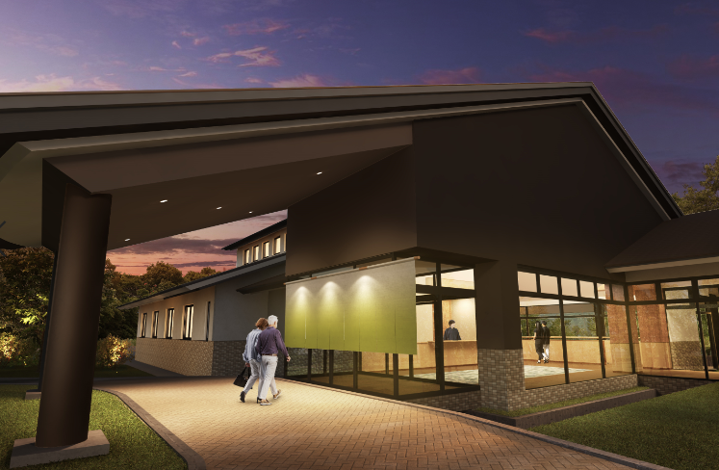 | https://www.sanken-kinomoto.com/
 | 93 | 長浜市大宮町8-31 | ぺんぎん食堂 | JR長浜駅徒歩10分 | 0749-59-3600 | 飲食店 | 今月のお薦め日本酒の提示 インスタ、FB，HP等でのお知らせ | 小鮎の山椒煮 ビワマスの冷燻 赤こんにゃくと牛すじの煮込み |  | 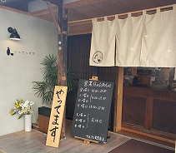 | https://www.penguin-syokudo.com/
 | 94 | 長浜市須賀谷町36番地 | 須賀谷温泉 | JR河毛駅から送迎あり | 0749-74-2235 | 宿泊施設 |  |  |  |  | https://www.sugatani.co.jp/
 | 95 | 長浜市祇園町298‐1 | 株式会社 平和堂 フレンドマート長浜祇園店 |  | 0749-68-2691 | 小売店 |  |  |  |  | https://www.heiwado.jp/
 | 96 | 長浜市平方町331番地 | 株式会社 平和堂 フレンドマート長浜平方店 |  | 0749-68-5560 | 小売店 |  |  |  |  | https://www.heiwado.jp/
 | 97 | 長浜市北船町1番15号 | 株式会社 平和堂 フレンドマート長浜駅前店 |  | 0749-63-1301 | 小売店 |  |  |  |  | https://www.heiwado.jp/
 | 98 | 長浜市小堀町450 | 株式会社 平和堂 アル・プラザ長浜 |  | 0749-65-7700 | 小売店 |  |  |  |  | https://www.heiwado.jp/
 | 99 | 長浜市木之本町大字木之本字五位1570番地の4 | 株式会社 平和堂 木之本店 |  | 0749-82-3111 | 小売店 |  |  |  |  | https://www.heiwado.jp/
 | 100 | 長浜市湖北町八日市1011番 | 株式会社 平和堂 フレンドマート湖北店 |  | 0749-78-2101 | 小売店 |  |  |  |  | https://www.heiwado.jp/
 | 101 | 長浜市三田町1322番地 | 株式会社 平和堂 フレンドマート浅井店 |  | 0749-74-2411 | 小売店 |  |  |  |  | https://www.heiwado.jp/
 | 102 | 近江八幡市為心町上5番地 | 酒のさかえや | JR近江八幡駅から車で10分 | 0748-33-3311 | 小売店 | 八幡堀近くの酒販店として、観光客の方に滋賀酒の魅力を伝えると共に、地元のお客様飲食店様に喜んで頂ける店舗運営に務めてます。 |  | 酒蔵見学会・滋賀の地酒を味わう会 HP SNSでの情報発信 | 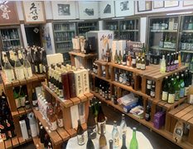 | http://www.jizake.biz
 | 103 | 近江八幡市桜宮町219-2 | 日本酒BAR masu/masu | JR近江八幡駅から徒歩8分 | 0748-31-1173 | 飲食店（居酒屋・バル） | 約100種からお好きな3種が選べるセット、地元滋賀の地酒15種を一気に楽しめるセットの2つをご用意。 |  | 地元滋賀県の地酒を始め、全国の日本酒等、味わいや香りはもちろん、ラベルのデザインなども楽しみながら、多彩な地酒をご堪能いただけます！ご来店のたびに新たなお酒の発見も！ぜひ、お気に入りの1杯を見つけてください。また「どれを選んでいいのかわからない…」と不安な方もご安心を。お酒の味わい（甘め、辛め）や、価格、銘柄などの条件をお伝えいただければ、当てはまる銘柄を?酒師がご提案できます。 | 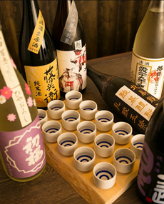
 | 104 | 近江八幡市真淵町1343-1 | IMASHIGA~イマシガ~ | ※インターネット販売 | ※インターネット販売 | 小売店（インターネット販売） |  |  | 滋賀県にはたくさんの食文化がございます。そして、その文化をより美味しく進化させていきたいという造り手の熱意もそれ以上に存在します。そんな方々の想いを全国に発信したい。その想いで「IMASHIGA」を開設しました。滋賀の”新しい”と”イマ”をお伝えできるよう努めてまいりますので、よろしくお願いいたします。 |  | https://www.imashiga.com/
 | 105 | 近江八幡市音羽町26 | 炭櫓 | JR近江八幡駅から徒歩20分 | 0748-31-3325 | 小売店、飲食店 | 滋賀県産の日本酒メニュー | 琵琶湖八珍の食材 近江米「みどり豊」 近江牛 | 季節ごとに質の良い鰻を厳選するのはもちろんですが、焼き場に立つ焼き師たちは己の技を日々極め、焼きの技術を競い合っています。 表面はパリッと、中はフワッと…。 秘伝のタレを纏わせながら関西焼きの手法で絶妙な加減に仕上げる鰻は、地元の方だけでなく、観光のお客様や海外のお客様にも好評です。 名物のひつまぶしや定番のうな重など、香り高い炭火焼き鰻をご堪能ください。 | 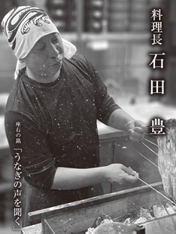 | sumiyagura.com
 | 106 | 近江八幡市桜宮町213-3 | ひさご寿し | JR近江八幡駅から徒歩10分 | 0748-33-1234 | 飲食店 | 松の司土壌違い三種飲み比べセット 滋賀の地酒で東西南北一周できる銘柄そろえ | 滋賀料理、湖魚料理、発酵料理 |  | 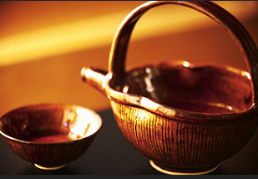 | http://www.hisagozushi.com
 | 107 | 近江八幡市鷹飼町452番地3 | 株式会社 平和堂 フレンドマート八幡鷹飼店 |  | 0748-31-4070 | 小売店 |  |  |  |  | https://www.heiwado.jp/
 | 108 | 近江八幡市安土町下豊浦2780番地の1 | 株式会社 平和堂 フレンドマート安土店 |  | 0748-46-4500 | 小売店 |  |  |  |  | https://www.heiwado.jp/
 | 109 | 近江八幡市上野町1番地1 | 株式会社 平和堂 篠原店 |  | 0748-32-1555 | 小売店 |  |  |  |  | https://www.heiwado.jp/
 | 110 | 近江八幡市武佐町字鳥居前518番地の１ | 株式会社 平和堂 フレンドマート・Ｄ武佐店 |  | 0748-37-2222 | 小売店 |  |  |  |  | https://www.heiwado.jp/
 | 111 | 近江八幡市江頭町418番地の2 | 株式会社 平和堂 フレンドマート江頭店 |  | 0748-34-8300 | 小売店 |  |  |  |  | https://www.heiwado.jp/
 | 112 | 近江八幡市上田町1285番地の1 | 株式会社 平和堂 フレンドマート八幡上田店 |  | 0748-38-8555 | 小売店 |  |  |  |  | https://www.heiwado.jp/
 | 113 | 近江八幡市桜宮町202-1 | 株式会社 平和堂 アル・プラザ近江八幡 |  | 0748-31-2880 | 小売店 |  |  |  |  | https://www.heiwado.jp/
 | 114 | 草津市追分8-16-14 | 酒のかなざわ | JR南草津駅徒歩20分 | 077-562-0038 | 小売店 |  |  |  | 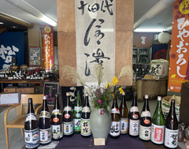
 | 115 | 草津市野村1丁目18-2 | タカツ酒店 | JR草津駅から徒歩10分 | 077-563-0650 | 小売店 | 四季折々の旬の限定酒、 蔵元が販売店を限定して販売するお酒、蔵元の隠し酒、などなど、美味しいのはもちろん、面白い！お酒を取り揃えています。 |  | よくしゃべる（？）お酒好きの店員が、こだわりの美味しい滋賀酒をご提案します♪ いつもの晩酌から、大切な人への贈り物まで、選りすぐりの商品を取り揃えています。 | 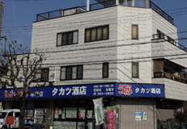 | http://www.sake-takatsu.com
 | 116 | 草津市草津１丁目２０番２１号 | リカー＆シガー サキムラ | 国道１号線 草津１丁目南交差点角 | 077-562-2469 | 小売店 |  |  | 崎村商店は、滋賀県草津市にあるお酒とたばこのお店です。 所在地である滋賀県草津市を冠に持つ、崎村商店オリジナルのお酒の 販売にも力を入れています。 | 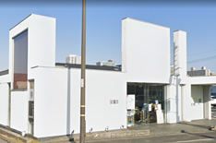 | https://www.932.co.jp
 | 117 | 草津市大路１丁目6-17 | 中野酒店 | JR草津駅から徒歩5分 | 077-562-0244 | 小売店 | お手軽に数銘柄の地酒の試飲をして頂けるようにしています。 | 滋賀の蔵元の甘酒 | 滋賀県内の地酒を有料試飲して頂けるように、試飲スペースを用意しております。どうぞ、お気軽にお試し下さい。 | 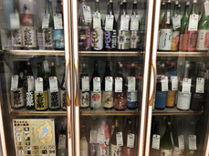
 | 118 | 草津市草津1丁目20-19 | スーパーホテル滋賀・草津国道１号沿 | JR草津駅から徒歩20分 | 077-507-9000 | 宿泊施設 | ウェルカムドリンクにて、「太田道灌」「月夜のゆりかご」を提供 | 近江米・近江野菜を使った郷土料理等を朝食で提供 |  |  | https://www.superhotel.co.jp/
 | 119 | 草津市西大路4番32号 クサツエストピアホテル ロビー階 | 日本料理あお花（クサツエストピアホテル） | JR草津駅西口から徒歩3分 | 077-566-3338 | 飲食店、宿泊施設 | 地酒を中心に季節毎におすすめ銘柄を取り揃えております 飲み比べ3種が好評です | 近江牛、近江米、滋賀県産野菜、お味噌など | 季節の旬食材を味わえる伝統的なお料理。記念日、接待でもご利用いただけるプライベートな空間。地酒とご一緒に一品料理から会席までご用意しております。 草津にお立ち寄りの際は是非ご利用ください。 |  | https://www.estopia.jp/restaurant/
 | 120 | 草津市新居浜町300 | イオンスタイル草津店 | HPからご確認を御願いいたします。 | 077-599-6006 | 小売店 |  |  |  |  | https://kusatsu.aeonmall.com/
 | 121 | 草津市渋川1-1-50 | （株）近鉄百貨店 草津店 | JR琵琶湖線 草津駅から徒歩１分 | 077-564-1111 | 小売店 | 地酒売場内で滋賀県内の酒蔵様による試飲販売会を毎月実施しております。近鉄アプリや近鉄草津公式インスタグラムを活用し試飲会の告知や新商品の発売予告を独自に発信しております。 | 隣接している近江路売場にて滋賀の産品を多彩に取り揃えております。鮒寿司、湖魚佃煮、近江牛加工品など地酒と一緒にお楽しみいただける商品を取扱いしています。 | 近鉄百貨店草津店1階和洋酒売場では県内３１蔵のうち２６蔵の地酒を現在取り扱っております。家呑みやギフト提案など、お客様のお使いのシーンやご要望に合わせておすすめの商品をご紹介します。隣接の近江路売場では地酒と合わせて楽しめる鮒寿司や湖魚の佃煮をはじめとする商品を幅広く取り扱っております。 |  | https://www.d-kintetsu.co.jp/store/kusatsu/
 | 122 | 草津市大路二丁目1番36号 | 株式会社 平和堂 フレンドマート草津大路店 |  | 077-561-4160 | 小売店 |  |  |  |  | https://www.heiwado.jp/
 | 123 | 草津市上笠４丁目４番１８号 | 株式会社 平和堂 フレンドマート上笠店 |  | 077-563-3222 | 小売店 |  |  |  |  | https://www.heiwado.jp/
 | 124 | 草津市追分一丁目3番30号 | 株式会社 平和堂 フレンドマート志津東草津店 |  | 077-561-1720 | 小売店 |  |  |  |  | https://www.heiwado.jp/
 | 125 | 草津市大路１丁目１０番２７号 | 株式会社 平和堂 くさつ平和堂 |  | 077-562-2755 | 小売店 |  |  |  |  | https://www.heiwado.jp/
 | 126 | 草津市南草津五丁目１番地１ | 株式会社 平和堂 フレンドマート南草津店 |  | 077-565-1110 | 小売店 |  |  |  |  | https://www.heiwado.jp/
 | 127 | 草津市西渋川1丁目23番30号 | 株式会社 平和堂 アル・プラザ草津 |  | 077-561-6200 | 小売店 |  |  |  |  | https://alplaza-kusatsu-apa.jp/
 | 128 | 草津市追分南一丁目2番34号 | 株式会社 平和堂 フレンドマート追分店 |  | 077-561-7850 | 小売店 |  |  |  |  | https://www.heiwado.jp/
 | 129 | 草津市大路1丁目7-1Tower111 | 草津たわのした | JR草津駅から徒歩3分 | 090-3945-1387 | 飲食店 | 日本酒3種飲み比べ、滋賀の地酒を味ごとに分類した早見表 | 近江牛、琵琶マス、ホンモロコ | 国産備長炭の香りをまとった大山鶏の焼き鳥に、季節ごとに仕入れる旬魚のお造りや炙り。さらに近江牛のもつ鍋や馬刺しなど、日本酒がすすむこだわりの肴も勢ぞろい。 滋賀の地酒を中心に取り揃えた20種類以上の日本酒は、気づけば軽々と制覇してしまうかもしれません。草津駅から徒歩3分、「草津たわのした」で、滋賀ならではの美味と酒を心ゆくまでご堪能ください |  | https://www.kusatsutawanoshita.com/
 | 130 | 守山市中町118 | 鷲田酒店 | JR守山駅より車で10分 | 077-582-2153 | 小売店 |  |  | 滋賀の美味しい季節のお酒あります！ 特に松の司は全種類取り扱ってます。 | 
 | 131 | 守山市小島町1665-3 | 良菜民酒 花螢 |  | 077-582-6466 | 飲食店（和食） | 取り揃える滋賀のお酒をSNSで発信しております。 | びわ湖の天然うなぎ、ビワマス、鮒寿司、近江牛、地元野菜 | 滋賀県の名産である近江牛やびわ湖の湖魚はもちろん、地元の野菜を使用した四季折々のお料理を滋賀のお酒と共にお楽しみいただきたく思います。 | 
 | 132 | 守山市播磨田町185の1 | 株式会社 平和堂 アル・プラザ守山 |  | 077-581-1800 | 小売店 |  |  |  |  | https://www.heiwado.jp/
 | 133 | 守山市播磨田町739番地 | 株式会社 平和堂 フレンドマートスマート河西店 |  | 077-583-2003 | 小売店 |  |  |  |  | https://www.heiwado.jp/
 | 134 | 守山市水保町字北川1267番地 | 株式会社 平和堂 フレンドマート守山水保店 |  | 077-584-3420 | 小売店 |  |  |  |  | https://www.heiwado.jp/
 | 135 | 守山市古高町388 | 株式会社 平和堂 丸善守山店 |  | 077-581-2701 | 小売店 |  |  |  |  | https://www.heiwado.jp/
 | 136 | 守山市梅田町６番２号 | 株式会社 平和堂 フレンドマート守山駅前店 |  | 077-583-5001 | 小売店 |  |  |  |  | https://www.heiwado.jp/
 | 137 | 栗東市綣三丁目9-18グレーシィ栗東オーブ | 創作鶏居酒屋 笑って屋 | JR栗東駅から徒歩2分 | 077-599-5444 | 飲食店（居酒屋・バル） |  |  | 朝挽きの鶏肉を使ったお料理をメインにその他豊富な1品料理をご用意しております。 滋賀県の地酒とも相性抜群です！
 | 138 | 栗東市綣3-10-25ファミールエポック南館1階 | 居酒屋いとい | JR栗東駅から徒歩1分 | 077-553-7347 | 飲食店（和食、居酒屋・バル） |  |  | 栗東駅東口徒歩1分 新鮮な刺身に種類豊富な地酒！ 旬の食材を使った料理が自慢の居酒屋です。 |  | https://www.instagram.com/itoiitoi?igsh=MTAxeWJkbHYyYmszZg%3D%3D&utm_source=qr
 | 139 | 栗東市安養寺八丁目1番12号 | 株式会社 平和堂 フレンドマート栗東店 |  | 077-553-9111 | 小売店 |  |  |  |  | https://www.heiwado.jp/
 | 140 | 栗東市綣2丁目3番22号 | 株式会社 平和堂 アル・プラザ栗東 |  | 077-551-6300 | 小売店 |  |  |  |  | https://www.heiwado.jp/
 | 141 | 栗東市御園810番 | 株式会社 平和堂 フレンドマート栗東御園店 |  | 077-559-2850 | 小売店 |  |  |  |  | https://www.heiwado.jp/
 | 142 | 栗東市小柿9丁目11番13号 | 株式会社 平和堂 フレンドマート・D小柿店 |  | 077-554-3633 | 小売店 |  |  |  |  | https://www.heiwado.jp/
 | 143 | 甲賀市水口町新町一丁目3-4 | リカーショップ やまなか | 近江鉄道水口駅から徒歩２分 | 0748-62-0038 | 小売店 | NPO法人甲賀のんべえ倶楽部による酒米「山田錦」の米作りから、水口美冨久酒造、笑四季酒造へ醸造依託しオリジナル清酒「しのび」の販売。 | 滋賀県醤油工業組合製造の「みなくち醤油」の取扱い | 酒コミュニティをモットーにお客様との触れ合いを第一に会員制によるNPO法人甲賀のんべえ倶楽部によるオリジナル清酒や甲賀の地酒を主に販売しております。 |  | http://www.sake-yamanaka.com
 | 144 | 甲賀市水口町西林口3-2 | 美冨久酒造直売所 街道蔵 | 近江鉄道水口城南駅から徒歩13分 | 0748-62-1113 | 小売店 | 日本酒蔵元の直売所。日本酒にまつわる様々な取り組みを感じることの出来るお店です。 | 甘酒、葛餅 | 創業百有余年。滋賀県内で一番日本酒造りの盛んな甲賀地域の蔵元です。自社商品の販売はもちろん、甘酒や甘酒ソフトクリーム、お菓子、漬物など日本酒にまつわる様々な商品を開発・販売しています。蔵カフェ薫蔵を併設。滋賀県の食材を使ったランチプレートの提供、美冨久の日本酒も料理と一緒に味わっていただけます。 そのほか蔵見学も随時受付中（要予約） |  | https://mifuku.co.jp/
 | 145 | 甲賀市水口町西林口3-2 | 美冨久酒造 蔵カフェ 薫蔵～KAGURA～ | 近江鉄道水口城南駅から徒歩13分 | 0748-64-9038 | 飲食店（カフェ、レストラン、その他） | 日本酒を楽しめるのはモチロンのこと、酒文化を通じて感じてきた滋賀県の魅力を伝える食材を使ったランチプレートをご用意しました。 ランチにつくご飯は酒造りに使用する酒米を使っています。普段めったに食べることのない「酒造り専用のお米」。そのまま炊いても決して美味しくない酒米を浸漬時間等を調整し、食べやすく炊きました。 ランチプレートには鮒ずし、赤こんにゃく、永源寺こんにゃく、琵琶マスの燻製なども添えられています。 | 高島とんちゃん焼、竜王岡喜和牛と近江ポークのあいびき手ごねハンバーグ、近江ポーク粕漬けステー、鮒ずし、赤こんにゃく、永源寺こんにゃく、琵琶マスの燻製 他 | 甲賀水口の地で創業百有余年を数える蔵元“美冨久酒造”で蔵の一部を改装した蔵カフェ。 日本酒を楽しめるのはモチロンのこと、酒文化を通じて感じてきた滋賀県の魅力を伝える食材を使ったランチプレートを中心にくつろぎの時間をお過ごしいただけます。 甲賀市内の観光、東海道水口の町並み散策の折にはぜひお立ち寄りください。 |  | https://mifuku.co.jp/kuracafe
 | 146 | 甲賀市水口町春日146 | ベアズパウジャパンカントリークラブ | 名神竜王ICから車で10分 | 0748-65-2525 | 飲食店（その他） |  |  |  |  | http//www.bearspaw.Jp
 | 147 | 甲賀市水口町本町二丁目5-17 | 魚兵楼 | 近江鉄道水口駅から徒歩5分 | 0748-62-0040 | 飲食店（宿泊施設） |  |  |  |  | https://www.koka-washoku.com
 | 148 | 甲賀市甲南町杉谷364-1 | 甲賀忍びの宿 宮乃温泉 | JR草津線江南駅から徒歩25分 | 0748-86-2212 | 飲食店（宿泊施設） | いろいろの種類を用意しています | 近江牛、地元産野菜 | 温泉にゆっくりつかったあと、近江牛や近江野菜、自家製ふな寿司とともに滋賀の地酒をお楽しみ下さい。 | 
 | 149 | 甲賀市甲南町竜法師600 | 観光インフォメーションセンター 甲賀流リアル忍者館 | JR草津線 甲南駅から徒歩20分 | 0748-70-2790 | その他（観光案内所） |  | お茶 いちご 梅 黒影米 きくらげ | 甲賀市の総合観光案内所です。 甲賀の観光インフォメーション、甲賀忍者の道具や情報展示、甲賀の土産処、プロジェクションマッピング、フォトスポットがあります。 |  | https://www.real-ninjakan.com/
 | 150 | 甲賀市土山町大河原1104 | 大河原温泉かもしか荘 | 新名神高速道路 甲賀土山ICより車で約20分 | 0748-69-0344 | 宿泊施設 | 地元甲賀市の地酒を中心にラインナップしております。 | 近江牛をつかったコース料理もご用意しております。 | 野洲川、鈴鹿山系の山々にいだかれた自然豊かな場所に位置する、10室限定の宿です。 天然温泉と地産地消ならこだわったお料理が魅力です。 | 
 | 151 | 甲賀市水口町松栄１－２９ | 西田酒店 | ・新名神高速道路信楽インターより車で２０分 ・近江鉄道「水口石橋駅」より徒歩５分 | 0748-62-0046 | 小売店 | 旧東海道の宿場町（水口宿）の雰囲気をお伝えする店舗の飾り付けやパンフレットの提供。 | 酒粕 | 旧東海道水口宿のたたずまいを残している古くからある酒店です。地域で親しまれている「酔小町」「みなくち」「古城山」等の地酒の他、ビール、洋酒、焼酎、贈答品も取り扱っています。 | 
 | 152 | 甲賀市信楽町長野876 | 小川亭 | 【公共交通機関】信楽高原鉄道信楽駅より徒歩10分 【自動車】新名神信楽ICより8分 | 0748-82-0008 | 宿泊施設 | 滋賀県甲賀市のお酒を特に取り扱っています。常に甲賀の日本酒15種類。後、滋賀県の日本酒も何本か入っています。月２で日本酒の会（勉強会）を開いております。小川亭のfacebookから公開しております。 | 近江牛 クラフトビール 近江野菜 指定甲賀産コシヒカリ 川魚 | ①128年目を迎える宿→創業は1891年。現在で6代目、128年目を迎える歴史ある老舗旅館です ②近江牛→口に入れた瞬間、すう〜っととろけます。このほかに、夕食は、ぼたん鍋やきじ鍋といったジビエ料理のコース、会席などがあります ③15種類以上の甲賀の日本酒→甲賀には9蔵も蔵元があり、滋賀県で一番多いとされています。滋賀県の旅館で一番日本酒が飲めます ④温泉とたぬき→ナトリウム炭酸水素塩泉。 |  | https://www.shigaraki.co.jp/
 | 153 | 甲賀市土山町頓宮175番地 | 株式会社 平和堂 フレンドマート土山店 |  | 0748-67-8071 | 小売店 |  |  |  |  | https://www.heiwado.jp/
 | 154 | 甲賀市水口町本綾野566番地の1 | 株式会社 平和堂 アル・プラザ水口 |  | 0748-62-7101 | 小売店 |  |  |  |  | https://www.alplaza-minakuchi.jp/
 | 155 | 甲賀市信楽町長野623-3 | 株式会社 平和堂 フレンドマート信楽店 |  | 0748-82-4050 | 小売店 |  |  |  |  | https://www.heiwado.jp/
 | 156 | 甲賀市甲南町竜法師338番地の3 | 株式会社 平和堂 フレンドマート甲南店 |  | 0748-86-8488 | 小売店 |  |  |  |  | https://www.heiwado.jp/
 | 157 | 甲賀市甲賀町田堵野925ｰ1 | 松阪屋酒店 |  | 0748-88-3735 | 小売店 |  | パールライス | 忍者の里甲賀の地酒、伊賀の地酒あります
 | 158 | 野洲市北野一丁目21-33 | 酒喜 | JR野洲駅から徒歩5分 | 077-586-7320 | 飲食店（居酒屋・バル） | 店長こだわりの地酒を取り揃えております。 | 鮒ずし | 野洲駅から徒歩5分圏内で来れる地酒をたくさん取り揃えているお店です。 是非お越しください。
 | 159 | 野洲市北野1-9-18チアーハウスビル4階 | スナックココ |  | 077-587-1986 | 小売店、飲食店
 | 160 | 野洲市小篠原1000番地 | 株式会社 平和堂 アル・プラザ野洲 |  | 077-588-5500 | 小売店 |  |  |  |  | https://www.heiwado.jp/
 | 161 | 野洲市西河原2丁目2372番地 | 株式会社 平和堂 フレンドマート中主店 |  | 077-589-2346 | 小売店 |  |  |  |  | https://www.heiwado.jp/
 | 162 | 野洲市栄5-3 | 株式会社 平和堂 フレンドマート野洲栄店 |  | 077-586-2468 | 小売店 |  |  |  |  | https://www.heiwado.jp/
 | 163 | 湖南市水戸町22-3 | おばんざい なかまつ |  | 0748-75-2500 | 飲食店（和食,居酒屋・バル） | お客様に選んでいただいて3種の飲み比べ | 近江牛や鮒寿司、赤こんにゃくなど滋賀県の代表的な食品を提供してます | 広いカウンターでゆっくりしていただけます | 
 | 164 | 湖南市岩根867番地の5 | 株式会社 平和堂 甲西店 |  | 0748-75-2233 | 小売店 |  |  |  |  | https://www.heiwado.jp/
 | 165 | 湖南市石部中央6丁目1番31号 | 株式会社 平和堂 石部店 |  | 0748-77-5331 | 小売店 |  |  |  |  | https://www.heiwado.jp/
 | 166 | 湖南市菩提寺西三丁目10番1号 | 株式会社 平和堂 フレンドマート菩提寺店 |  | 0748-74-0333 | 小売店 |  |  |  |  | https://www.heiwado.jp/
 | 167 | 湖南市石部東6-1-7 | 株式会社 平和堂 丸善石部店 |  | 0748-77-8515 | 小売店 |  |  |  |  | https://www.heiwado.jp/
 | 168 | 高島市今津町住吉2-2-4 | 丸茂旅館 | JR湖西線近江今津駅から徒歩8分 | 0740-22-1915 | 飲食店、宿泊施設 | 高島市内にある五蔵の地酒を各種、取り揃えてます。 | 季節によって、各種湖魚料理 近江米など、地元野菜を使った料理 | お客様との出会いは、一期一会。 自信を持って提供する料理をはじめ、つかず離れずの真心こめたおもてなしが、当館の自慢です。 |  | http://www.marumoryokan.jp
 | 169 | 高島市新旭町深溝西釜520 | アクティプラザ琵琶 | JR湖西線新旭駅から車で５分 | 0740-25-7111 | 宿泊施設 | ３種飲み比べセットを販売 | 湖魚を使った佃煮、地酒の酒粕で漬け込んだチーズ等 | 琵琶湖が目の前に広がる立地を活かし、くつろぎと癒しの空間づくりに努めております。お料理の食材は、可能な限り地元産を使用、料理長が自信をもって提供いたします。 |  | http:acty-plaza.jp
 | 170 | 高島市新旭町旭83 | 川島酒造株式会社 | JR湖西線新旭駅から徒歩10分 | 0740-25-2202 | 小売店 | GI酒を製造販売している・蔵見学を実施している |  | 近江の湖西路は、比良連峰を遥かに望む風光明媚な土地柄。清酒松の花は、この恵まれた自然の中で創業以来150余年たえず飲む人の健康を考え、本物の味を求めて酒造り一筋に歩んでいる酒蔵です。また、造り手と飲み手の人間関係を大切に、酒造りを通して地域文化の守り手でありたいと願っております。 |  | https://www.sake-kawashima.co.jp
 | 171 | 高島市新旭町新庄４８２番地 | 料理旅館鳥居楼 |  | 0740-25-3377 | 宿泊施設 | 日本酒、梅酒等は高島市内の地酒のみを使用 | 近江牛、近江しゃも、高島市産米、鮒寿司、湖魚（鮎等）、地場野菜 |  |  | https://toriirou.com
 | 172 | 高島市勝野1387番地1 | 株式会社 福井弥平商店 | JR湖西線 近江高島駅から徒歩８分 | 0740-36-1011 | 清酒製造業 | きき酒の他、特別酒の販売会や酒蔵限定酒の販売もあります。 | リキュール | 「萩乃露」醸造元の酒蔵直売所です。蔵見学は出来ませんが、創業270余年の歴史を感じられる空間でお買い物をしていただけます。大溝城の城下町の風情を感じにお越しください。 |  | https://www.haginotsuyu.co.jp/
 | 173 | 高島市今津町名小路1-1-20 | リカーウェーブ タマキ | 湖西線 近江今津駅から徒歩2分 | 0740-22-3400 | 小売店 |  |  | 高島市内のおいしい日本酒がそろいます。 | 
 | 174 | 高島市今津町今津1688番地 | 株式会社 平和堂 今津店 |  | 0740-22-6611 | 小売店 |  |  |  |  | https://www.heiwado.jp/
 | 175 | 高島市安曇川町西万木55番地 | 株式会社 平和堂 あどがわ店 |  | 0740-32-2411 | 小売店 |  |  |  |  | https://www.heiwado.jp/
 | 176 | 東近江市青葉町３－６ | こいずみ酒店 |  | 0748-23-2666 | 小売店 | 季節ごとに滋賀の旬のお酒を詰め合わせた地酒のセットや、飲み比べができる近江蔵巡りセットなど、地酒のお土産や贈り物をたくさんご用意しています。 |  | いらっしゃいませ 滋賀県東近江市の酒屋「こいずみ」です。 こいずみは、滋賀県東近江市（旧の八日市）にある酒店です。 地元滋賀県の近江の地酒をメインに、日本の伝統調味料、フレッシュジュース、ワインに焼酎、ウイスキー‥美味しいものをいっぱいとりそろえて、お待ちしております。 |  | https://koizumi-saketen.jimdofree.com/
 | 177 | 東近江市札の辻一丁目5番7号 | 志賀熊商店 |  | 0748-23-3028 | 小売店 |  |  | 国酒である日本酒を中心に、これからお酒を飲まれる方、愛飲家の方、お酒を贈られる方など幅広いニーズに対応するために日々お酒と向き合い、多様化が進む酒類の中から最適なお酒を提供することを念頭に置き、営業をしております。 また、商品広告ツールとしてSNSを活用し、入荷情報や新規取扱商品の案内などの投稿を行っております。 |  | https://shigakuma.business.site
 | 178 | 東近江市八日市本町7-8 | パンカフェKOKON~江近~ | 近江鉄道八日市駅から徒歩3分 | 0748-29-3645 | 飲食店(カフェレストラン) | 市内6蔵の日本酒をはじめ県内10蔵の日本酒を取り扱い、飲み放題もしてます | 認定近江牛・地元野菜・お茶・クラフトビール・ワイン | カフェ・バルに加えてビールタップも滋賀県最大級。県内のクラフトビールもオンタップでお出しします。日本酒や焼酎も種類が豊富です。 裏のテラス席では認定近江牛のBBQやビアガーデンもできます |  | http://www.kkn6po.com
 | 179 | 東近江市垣見町855 | まるい本舗 | JR能登川駅西口から徒歩5分 | 0748-42-7171 | 飲食店（居酒屋・バル） |  |  |  |  | http://www.maruihonpo.com
 | 180 | 東近江市池田町1129 | 喜多酒造株式会社 | 近江鉄道八日市駅からバスで20分 | 0748-22-2505 | その他（酒造会社） | 滋賀の地酒「喜楽長」を醸しています |  |  |  | https://kirakucho.com/
 | 181 | 東近江市八日市本町6-9 | 天ぷら割烹 竹の子屋 平八 | 近江鉄道八日市駅から徒歩5分 | 0748-43-0542 | 飲食店（和食） |  | 鮒寿司の提供 近江牛を使った料理の提供 | 当店では、天ぷらや和食料理を中心に提供する割烹でございます。 また東近江市や竜王町をはじめとした、 滋賀県各地の地酒のご用意もございます。 宴会・飲み会・お祝いの席などにも対応しておりますので、 是非一度、ご来店くださいませ。 |  | https://takenokoyaheihachi.com/
 | 182 | 東近江市東中野303 | カルビ屋大福八日市店 | 近江鉄道八日市駅より徒歩15分 | 0748-20-1717 | 飲食店 | 地酒をよりおいしく召し上がっていただけるよう、信楽焼きのおちょこをご用意してます。 | 近江牛、近江鶏、近江米 | おいしい近江牛、おいしい地酒。 べっぴんぞろいでおもてなします。 |  | https://www.daifuku-19an.com/
 | 183 | 東近江市桜川西119-1 | ショッパー桜川 | 近江鉄道 桜川駅から徒歩3分 | 0748-55-0023 | 小売店 | 季節限定品（夏酒など）のキャンペーン | 滋賀県産の野菜果実・近江牛・食品（こんにゃく・果実加工品・醤油・豆腐など）・湖魚加工品（佃煮など）・鮮魚（しじみ・こい・いさざ・えびなど）の販売 | 毎週舞鶴漁港から直送される鮮魚や店内調理の総菜などに加え、全国各地から取り寄せされる話題の食品などを扱う個人経営の食品スーパーです。店内イートインで提供する海鮮丼には毎週遠距離から通っていただく常連のお客様もいらっしゃいます。地域への感謝として移動スーパーとくし丸もやっています。 |  | https://higashiomi-hino.mypl.net/shop/00000365405/
 | 184 | 東近江市下岸本町77番地 | 株式会社 平和堂 フレンドマート湖東店 |  | 0749-45-2630 | 小売店 |  |  |  |  | https://www.heiwado.jp/
 | 185 | 東近江市五個荘石塚町24番地 | 株式会社 平和堂 フレンドマート五個荘店 |  | 0748-48-4441 | 小売店 |  |  |  |  | https://www.heiwado.jp/
 | 186 | 東近江市八日市浜野町3番1号 | 株式会社 平和堂 アル・プラザ八日市 |  | 0748-24-1222 | 小売店 |  |  |  |  | https://www.heiwado.jp/
 | 187 | 東近江市妙法寺町701番地 | 株式会社 平和堂 フレンドマート八日市妙法寺店 |  | 0748-23-0701 | 小売店 |  |  |  |  | https://www.heiwado.jp/
 | 188 | 東近江市市子殿町1386番地 | 株式会社 平和堂 フレンドマート蒲生店 |  | 0748-55-1116 | 小売店 |  |  |  |  | https://www.heiwado.jp/
 | 189 | 東近江市垣見町1515番地 | 株式会社 平和堂 フレンドマート能登川店 |  | 0748-42-3331 | 小売店 |  |  |  |  | https://www.heiwado.jp/
 | 190 | 東近江市佐野町609-1 | 株式会社 平和堂 フレンドマートスマート能登川佐野店 |  | 0748-42-5177 | 小売店 |  |  |  |  | https://www.heiwado.jp/
 | 191 | 東近江市垣見町751-2 | 酒政 中島酒店 | JR能登川駅から徒歩3分 | 0748-42-0221 | 小売店 | 新しく入荷したお酒は、お店で試飲して味を確かめてもらえるようにしています。 |  | 蔵元の思いと情熱を伝えて、文化の伝承をしていきます。お酒を通じて笑顔になってもらえる酒屋です。 | 
 | 192 | 米原市枝折233-4 | 虹鱒料理おたべ | JR醒ヶ井駅より10分少々 | 0749-54-1628 | 小売店,飲食店 | お米から誰が作っているかわかる滋賀にしか販売していない地酒を中心に 新酒、原酒、生酒など その時にしか手に入らない滋賀のお酒を販売しています。 | 醒井養鱒場のニジマスを使った甘露煮、寿司、丼など | 日本酒は初めての方から 日本酒大好きな方まで 皆さまのこのお酒好き！を探して頂ける お酒を揃えています。 おたべでお気に入りの日本酒探しをお手伝いさせて頂いております。 日本酒の飲み方講座もありますので お気軽にお越し下さいませ。 |  | otabe-kiraku.com
 | 193 | 米原市春照1597 | 福永伝四郎商店 |  | 0749-58-0047 | 小売店 | 佐藤酒造のお酒をメインに取り扱いしております。他にも地酒の取り扱いは可能ですので、お気軽にお問い合わせください！ |  | 米原市で佐藤酒造のお酒が買えるのは当店だけです！地元の水と米にこだわった佐藤酒造のお酒をぜひ！おすすめの飲み方もご提案いたします！！ | 
 | 194 | 米原市醒井122 | 日本料理 本陣 樋口山 | JR醒井駅から徒歩約10分 | 0749-54-0016 | 飲食店 | 県外市外のお客様に滋賀県の良さを見知っていただけるように、米、野菜、魚、そして地酒を提供している。 | 琵琶湖産の魚介、県内市内産の米、野菜、味噌等 |  |  | higuchiyama.com
 | 195 | 米原市米原１０１６米原駅直結市役所3階 | 米原駅観光案内所 | JR米原駅すぐ | 0749-51-9082 | 小売店 |  |  |  |  | https://kitabiwako.jp/
 | 196 | 米原市下多良二丁目45番地 | 株式会社 平和堂 フレンドマート米原駅前店 |  | 0749-52-8671 | 小売店 |  |  |  |  | https://www.heiwado.jp/
 | 197 | 米原市間田字東柏戸413番地 | 株式会社 平和堂 フレンドマート山東店 |  | 0749-55-2111 | 小売店 |  |  |  |  | https://www.heiwado.jp/
 | 198 | 蒲生郡日野町大字松尾844番地10 | 株式会社 平和堂 フレンドマート日野店 |  | 0748-52-9400 | 小売店 |  |  |  |  | https://www.heiwado.jp/
 | 199 | 蒲生郡竜王町林809 | 松瀬酒店 |  | 0748-57-0104 | 小売店 |  |  | 滋賀県竜王町の銘酒『松の司』を全銘柄取扱
 | 200 | 蒲生郡竜王町島34－4 | 村井 酒店 | 名神高速竜王ICから 車で3分 | 0748-57-0402 | 小売店 | 竜王【 R_BREWERY 】店頭販売商品応援取り扱い 滋賀の地酒と、オリジナルグッズの組み合わせギフト | 湖のくに生チーズケーキ（工房しゅしゅ） 竜王【 R_BREWERY 】店頭販売商品 | 滋賀竜王の地酒「松の司」特約店として、全種類取り扱いしております。 蔵元最新情報おまかせ下さい。 ご予算・お好みに合わせた「組み合わせギフト」、全国発送OK！ 楽しいオリジナルギフトも好評です。是非一度お立ち寄り下さい。 |  | https://www.shiganosake.net
 | 201 | 蒲生郡竜王町小口1664番地1 | 株式会社 平和堂 フレンドマート竜王店 |  | 0748-58-5400 | 小売店 |  |  |  |  | https://www.heiwado.jp/
 | 202 | 愛知郡愛荘町安孫子369-4 | 日本料理あびこ家 |  | 0749-37-2016 | 飲食店(和食) | 滋賀県の地酒を県外の方に積極的に発信 | 琵琶湖の魚介類（鰻、イワトコナマズ、手長海老、ビワマス、鮎、もろこ、フナ、わかさぎ、こい？、シジミ、すじえびなど。）おうみ海老。 秦荘の山芋、多賀人参、黒無花果、信長ねぎなどその他滋賀の野菜） 滋賀県のジビエ（鹿、猪、鴨、鼈など） | 創業9０年余り、代々守り続けた甘めのタレで焼く鰻。皮と身の表面は、パリッと！！中身は、ふっくジューシー！！まねできない美味しさです。関東風の柔らかいだけの焼き上げ方とは、違います。うなぎ自体もうなぎ屋さんが、うちだけ大きめを厳選しておさめて頂いております。 |  | https://abikoya.gorp.jp/
 | 203 | 愛知郡愛荘町長野793 | 藤居本家 | JR稲枝駅よりタクシーで約6分（徒歩33分） 近江鉄道愛知川駅より徒歩15分 | 0749-42-2080 | 小売店 | 滋賀県産酒米のみを使用した日本酒を製造販売しております。 また、大正時代より使用された酒蔵の見学案内も行っており、日本酒への知識を深めていただけます。 |  | 天保二年創業。清酒「旭日 キョクジツ」醸造元。新嘗祭「白酒」謹醸。 |  | https://www.fujiihonke.jp/
 | 204 | 愛知郡愛荘町長野601 | かくれ蔵 藤居 | JR稲枝駅よりタクシーで約6分（徒歩33分） 近江鉄道愛知川駅より徒歩15分 | 0749-42-3048 | 飲食店（和食,近江牛レストラン） | 藤居本家の様々なお酒を近江の食や旬の魚と共にお楽しみいただけます。 | 近江牛のローストビーフ、すき焼き、しゃぶしゃぶ。 近江鴨の鴨すき鍋。 にごろ鮒の鮒ずし。 大吟醸酒粕の粕汁。 | 造り酒屋「藤居本家」直営のお食事処。大正時代の酒蔵を一部改装した隠れ処的レストランです。 カウンターやテーブルには酒蔵で使用されていた木材を使用しております。 |  | https://www.fujiihonke.jp/kakuregura/
 | 205 | 愛知郡愛荘町野々目207 | 愛知酒造有限会社 | (車)湖東三山インターチェンジから南下し約10分(電車)JR能登川駅からタクシーで約30分(バス)近江鉄道バス市ケ原行きバス停「矢守」から徒歩2分（料金は450円）(近江鉄道)愛知川駅から徒歩約30分※事前にご連絡いただければ、お迎えに参ります。 | 0749-42-2134 | 小売店 | 滋賀の地酒 銘柄 富鶴（とみつる）の醸造元です。地酒メーカーとして、製造、および販売を通して、日本はもとより、世界にも日本酒、滋賀地酒を広めていく活動をし続けております。 |  | 当社は、明治2年創業し、155年の歴史を持つ清酒製造会社です。滋賀県愛荘町に拠点を置き、「富鶴」という銘柄のみを醸造しています。代々庄屋を務め、地域の発展に貢献てまいりました。米の生産が盛んだったことから酒造りを始めました。小規模ながら、2021年以降は欧州で高い評価を受け、滋賀の地酒が海外でも認知されています。今後も地元を大切にしつつ、特にスペインやイギリスなど海外展開を進めます。 |  | https://www.tomitsuru.co.jp
 | 206 | 愛知郡愛荘町愛知川58 | 株式会社 平和堂 愛知川店 |  | 0749-42-6200 | 小売店 |  |  |  |  | https://www.heiwado.jp/
 | 207 | 愛知郡愛荘町東出490番地2 | 株式会社 平和堂 フレンドマート秦荘店 |  | 0749-37-4111 | 小売店 |  |  |  |  | https://www.heiwado.jp/
 | 208 | 犬上郡豊郷町吉田100 | 株式会社 岡村本家 |  | 0749-35-2538 | 小売店,その他 |  |  |  |  | https://kin-kame.co.jp/
 | 209 | 犬上郡豊郷町沢250-1 | 株式会社 平和堂 丸善アスト店 |  | 0749-35-5200 | 小売店 |  |  |  |  | https://www.heiwado.jp/
 | 210 | 東京都中央区日本橋人形町2丁目12-11 水天宮MYビル2階 | 割烹 近江路豊郷 |  | 03-6679-6333 | 飲食店（和食） | 滋賀県酒造組合に加盟している酒蔵さんのお酒(純米酒のみ)を、15種類位随時入れ替えながら提供しております。 | 琵琶湖産魚貝類、近江牛、野菜、調味料、近江米 | 豊郷町出身の主人が料理とトークでおもてなししております。 滋賀話で盛り上がりましょう。 | 
 | 211 | 大阪市中央区淡路町1-6-6 | Bon-tune | 北浜駅または堺筋本町駅から徒歩５分 | 06-6205-6868 | 飲食店（居酒屋・バル） | １１種の地酒を常備しております。 | 近江牛、近江米、淡海地鶏 | 当店は大阪のど真ん中で滋賀県産にこだわり、滋賀県の底力を大阪の方にも知って頂こうと発信している創作の焼き鳥屋です！ | 
 | 212 | 京都市上京区上生洲町220-1 | お料理とお酒ふくら | 京阪神宮丸太町駅3番出口より徒歩9分 | 075-252-0505 | 飲食店（和食） | 滋賀の小さい酒蔵のお酒をメインに取り扱っている。直接蔵に足を運んで得た酒造りの様子や酒蔵さんの思いをお客様に伝えている。 | ビワマス、ふなずし、氷魚、ビワマス、わかさぎ、鮎、うなぎ、テンペ、味噌、野菜など | 野菜、米は土から、魚は獲ってからの手当にこだわる。 生産者様からの大切な素材にほんの少しの手を加え仕立てています。 お酒好きの方に特化した小料理屋です。 日本酒に合う酒肴を中心にコースとアラカルトで季節のお料理をご用意しております。 |  | https://fukura-suzume.net/
 | 213 | 大阪市北区曽根崎新地１-５-９ＲＥＸビル５０１ | 近江牛と有機野菜の呑処ひだまり | 東西線北新地駅から徒歩２分 | 06-6342-0411 | 飲食店（肉料理） | 滋賀の地酒の地図を貼ってます。 百済寺樽の大阪唯一の特約店です。 | 近江牛 | 近江牛と有機野菜に日本酒を合わせて、お楽しみ頂きます。 お肉のなめろうや、近江牛だけのどて煮など、日本酒とお米に合うメニューをご用意してます。 |  | https://hidamari.owst.jp/
 | 214 | 京都市山科区御陵大津畑町32 | 龍野商店 | JR、京阪、地下鉄山科駅徒歩5分 | 075-581-0130 | 小売店 |  |  | 滋賀県のお酒を中心に多数取り揃えております。
 | 215 | 京都市山科区御陵大津畑町32 | SOMEWHAT BAR 龍野 | JR、京阪、地下鉄山科駅から徒歩5分 | 075-595-5358 | 飲食店（居酒屋・バル） | Instagramで随時紹介している | 赤こんにゃく | 滋賀県の日本酒を中心に多数日本酒を取り揃えております。日本酒以外のお酒も酒屋のバーだけに色々バラエティー豊かに取り揃えております。 | 
 | 216 | 奈良市大宮町3-3-3 | スギモト米酒店 | 近鉄新大宮駅から徒歩５分程度 | 0742-33-2731 | 小売店
 | 217 | 京都市中京区東魚屋町196-1 | 斗米庵 |  | 075-257-7666 | 飲食店

